工作表1
对应文档内的名称 | 动画名称 | 基本元素 | 炸弹元素 | 特殊元素 | 特殊底格 | 组合功能 | cookie jam对应表现
 | FMElements | 
横消、竖消、X消、菱形消 | Boom
万能消
小X消、九格爆炸消
收集奥利奥饼干 | SpecialCracker.nes
收集薄脆冰欺凌 | SpecialChocolataA.nes
吃冰欺凌小鬼（同吃糖小鬼） | FMElements_Ghost.nes
收集活动元素—软皮糖小熊 | SpecialBear.nes
冰块 | FMIceEffect.nes
固定的冰欺凌 | SpecialChocolataB.nes |  |  | 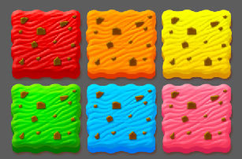
定时炸弹 | SepcialClock.nes
运气元素 | SpecialMesterybox.nes
容器 | SepcialEmptybox.nes
冰欺凌盘 | SepcialTower.nes |  |  | 
收集棋盘格子元素—饼干
变色格子
传送门
收集水果（或成品水果冰欺凌）
转盘 |  |  |  |  |  | 暂缺

